상품제안서
이큐메딕 Sanitize-WS3 항균 무선 키보드 마우스 세트 | 상품코드: F30528

 |  |  |  |  |  |  | 02-412-0044 | www.easy1.co.kr
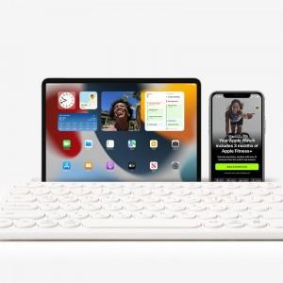

【상세/제작정보】

【인쇄/포장옵션】 | 레이저, 개별인쇄 / 포장지포장

【공급단가】 | 수량 | 30~ | 50~ | 100~ | 300~ | 500~
*VAT별도 | 단가 | 29,160원 | 28,670원 | 27,940원 | 27,450원 | 26,730원

【상품 URL】 | http://www.easy1.co.kr/src/goods_detail.php?gdno=30528

